Sheet1
2019年龙岗区第二批人才住房（社会存量住房）项目信息汇总表
序号 | 房源提供企业 | 项目（门店）名称 | 地址 | 户型 |  |  |  | 受理时间 | 人才优惠租金 （元/㎡/月） | 门店联系人 | 材料受理点 | 备注
 |  |  |  | 类别 | 面积（m²） | 套数 | 小计（套）
1 | 深圳市泊寓租赁服务有限公司 | 泊寓李朗店 | 龙岗区平吉大道66号旁朗华家园 | 单房 | 26-52 | 659 | 693 | 2019年12月16日至12月31日 | 22 | 寓哥18124566066 | 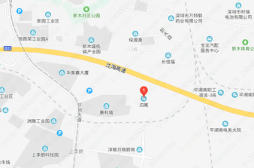
 |  |  |  | 两房一厅 | 42-61 | 34
2 |  | 泊寓荔枝岭公社 | 龙岗区平湖街道建设路8巷4号 | 单房 | 20-44 | 301 | 316 | 2019年12月16日至12月31日 | 16.4 | 寓哥15361504469 寓哥18194064219 | 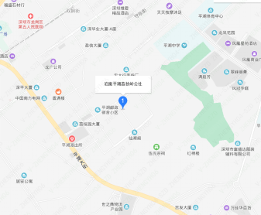
 |  |  |  | 一房一厅 | 28-33 | 10
 |  |  |  | 两房一厅 | 63 | 5
3 |  | 泊寓坂田五和大发埔公社 | 龙岗区坂田街道大发埔西村五巷5号 | 单房 | 13-30 | 356 | 468 | 2019年12月16日至12月31日 | 25.2 | 寓哥18025853763 | 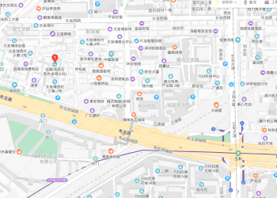
 |  |  |  | 一房一厅 | 25-40 | 94
 |  |  |  | 两房一厅 | 35-43 | 18
4 |  | 泊寓对面岭公社 | 龙岗区龙岗街道对面岭村四巷7号 | 单房 | 14-40㎡ | 222 | 232 | 2019年12月16日至12月31日 | 15.2 | 寓姐18925237821
 |  |  |  | 一房一厅 | 30㎡ | 10
5 |  | 泊寓银珠岭公社 | 龙岗区爱南路305号南银2巷2号 | 单房 | 15-30 | 194 | 203 | 2019年12月16日至12月31日 | 16.4 | 寓哥18938679273 | 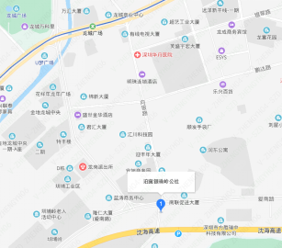
 |  |  |  | 一房一厅 | 20-40 | 5
 |  |  |  | 三房一厅 | 45-70 | 4
6 |  | 泊寓坪地白石塘公社 | 龙岗区坪地街道白石塘村一区8-2号 | 单房 | 15-59 | 1527 | 1667 | 2019年12月16日至12月31日 | 13.6 | 寓哥18926559641 寓哥18988794907
 |  |  |  | 一房一厅 | 22-78 | 140
7 |  | 泊寓坂田贝尔路店 | 龙岗区杨梅路与吉华路交汇处 “同济创立方”或称“同济工业大厦” | 单房 | 25 | 2200 | 2200 | 待定 | 待定 | 待定 |  | 受理、供应时间及人才优惠租金及联系人以公司微信公众号公布为准
8 |  | 泊寓华为基地店 | 龙岗区坂田街道岗头新围仔新梅新二巷11栋泊寓华为基地店 | 单房 | 15-65 | 1381 | 1381 | 2019年12月16日至12月31日 | 20.8 | 寓哥18927418960 寓姐17704001592 | 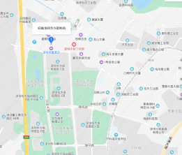
小计 |  |  |  |  |  |  | 7160
9 | 深圳市碧家公寓管理有限公司 | 碧家坂田店 | 龙岗区雪岗北路2号 | 单房 | 30 | 161 | 346 | 2019年12月16日至12月31日 | 28 | 门店号码：18948161198 韩亚坤 16675117788
 |  |  |  | LOFT | 46-50 | 180
 |  |  |  | 两房一厅 | 55 | 5
10 |  | 碧家塘坑店 | 龙岗区横岗街道六约社区礼耕路17号 | 单房 | 14-20 | 44 | 84 | 2019年12月16日至12月32日 | 36 | 门店号码： 18948161128 邓丽花 13697492904
 |  |  |  | 一房一厅 | 20-26 | 8
 |  |  |  | LOFT | 14 | 32
11 |  | 碧家大芬店 | 龙岗区布吉街道布沙路59号 | 单房 | 23 | 143 | 153 | 2019年12月16日至12月31日 | 27.2 | 门店号码：18124172652 徐劲 18664977935
 |  |  |  | LOFT | 14 | 10
12 |  | 碧家荣超花园店 | 龙岗区布吉街道荣华路荣超花园16栋 | 单房 | 18-39 | 84 | 105 | 2019年12月16日至12月31日 | 42.4 | 门店号码：18928446325 方冠越 15814933732
 |  |  |  | 一室一厅 | 24 | 4
 |  |  |  | LOFT | 16-23 | 17
13 |  | 碧家雪浩店 | 龙岗区坂田街道宝吉路2号 | 单房 | 25-42 | 342 | 348 | 2019年12月16日至12月31日 | 26.8 | 门店号码：18948186909 连正一 18682099097
 |  |  |  | 两房一厅 | 42 | 6
14 |  | 碧家布吉金荣达店 | 龙岗区布吉街道京南路91号 | 单房 | 26-50 | 304 | 304 | 待定 | 待定 | 18620315970 |  | 受理、供应时间及人才优惠租金以公司微信公众号公布为准
 |  |  |  | 一房一厅 | 50
小计 |  |  |  |  |  |  | 1340
15 | 深圳市冠寓商业运营有限公司 | 龙湖冠寓大芬地铁站店 | 龙岗区龙岗大道布吉段2441号 | 单房 | 16 | 104 | 482 | 2019年12月16日至12月31日 | 40.8 | 门店电话 18948161818 易蕴仪 13762452077 | 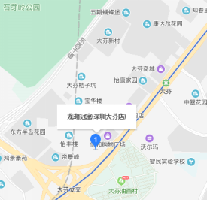
 |  |  |  | 单房 | 24-30 | 378
16 |  | 龙湖冠寓横岗四联路店 | 龙岗区横岗街道四联路353号 | 单房 | 25 | 195 | 195 | 2019年12月16日至12月31日 | 21.6 | 门店电话 18948186658 孙新松 17688987816 | 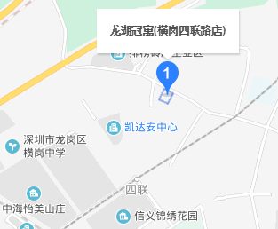
17 |  | 龙湖冠寓荷坳店 | 龙岗区横岗街道保安社区坳背路79号 | 单房 | 16-29 | 198 | 203 | 2019年12月16日至12月31日 | 28 | 门店电话 18948186883 孙新松 17688987816 | 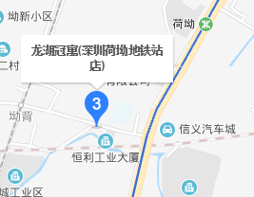
 |  |  |  | 两房一厅 | 58 | 5
18 |  | 龙湖冠寓吉祥路店 | 龙岗区龙城街道爱联龙腾工业区彩云路8号D栋 | 单房 | 26-32 | 160 | 160 | 2019年12月16日至12月31日 | 16.4 | 吕宇超 18948162628 颜蓉娇 13318775097 | 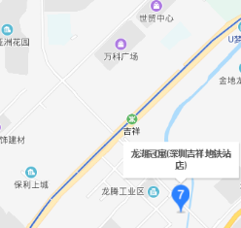
19 |  | 龙湖冠寓恒路店（平湖生态谷社区）5号楼 | 龙岗区平湖街道平吉大道北159号 | 单房 | 35 | 190 | 247 | 2019年12月16日至12月31日 | 28 | 门店电话 18948161388 赖少雄 18948186919 | 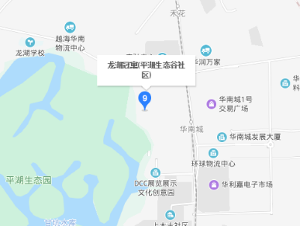
 |  |  |  | 两房一厅 | 73 | 57
 |  | 龙湖冠寓恒路店（平湖生态谷社区）4号楼 |  | 一房一厅大复式 | 62 | 48 | 704 | 2019年12月16日至12月31日
 |  |  |  | 单房复式 | 35 | 336
 |  |  |  | 单房 | 24-32 | 320
 |  | 龙湖冠寓恒路店（平湖生态谷社区）3号楼 |  | 单房 | 25-35 | 972 | 972 | 待定 |  |  |  | 受理及供应时间以公司微信公众号公布为准
 |  | 龙湖冠寓恒路店（平湖生态谷社区）2号楼 |  | 单房 | 25-35 | 176 | 272 | 待定
 |  |  |  | 两室一厅 | 60 | 96
20 |  | 龙湖冠寓上水径地铁站店 | 龙岗区布龙路233号 粤军振兴工业区2号楼 | 单房 | 20-22 | 285 | 398 | 2019年12月16日至12月31日 | 33.6 | 门店电话 18948186568 林子加 15817270208 | 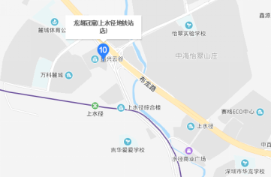
 |  |  |  | 单房 | 27-30 | 113
21 |  | 龙湖冠寓塘坑地铁站 | 龙岗区塘坑路11号 | 单房 | 18-22 | 50 | 50 | 2019年12月16日至12月31日 | 34 | 门店电话 18948186268 林雪娇 18823754116
小计 |  |  |  |  |  |  | 3683
总计 |  |  |  |  |  |  | 12183

